WI ADMIN
 |  |  | INSTRUKSI KERJA APLIKASI UJIAN DIGITAL KARYAWAN BARU NIHON SEIKI INDONESIA
 |  |  |  |  |  |  |  | No. Dok.
PT. NIHON SEIKI |  |  |  |  |  |  |  | Rev. | 0
INDONESIA |  |  |  |  |  |  |  | Hal. | 1 dari
A. | Persiapan
 | 1. PC UNTUK BUKA CHROME
 | 2. INTERNET
 | 3. XAMPP

B. | Metode/Cara Kerja :
 | 1 | Masuk chrome dan ketikkan ke link berikut : localhost/ujiandigitalnsi


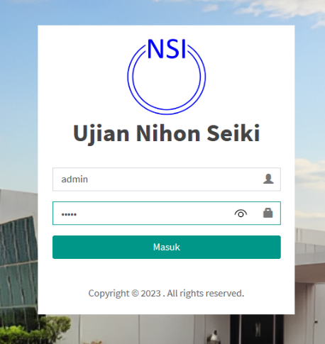
 | 2 | Login menggunakan akun username 'admin' dan password 'admin' untuk memasuki halaman admin, klik Masuk

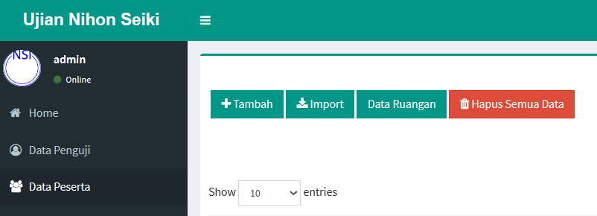
 | 3 | Anda akan masuk kedalam halaman admin, selanjutnya klik di halaman data peserta dan klik tombol tambah untuk menambahkan peserta, Masukkan data pesertanya (Hanya untuk menambahkan 1 Peserta Saja)

 | 4 | Untuk memasukkan data peserta dalam jumlah yang banyak sekaligus, Klik menu Import dan download format excelnya, setelah itu isi format excelnya sesuai data yang akan dimasukkan, setelah itu klik tombol import
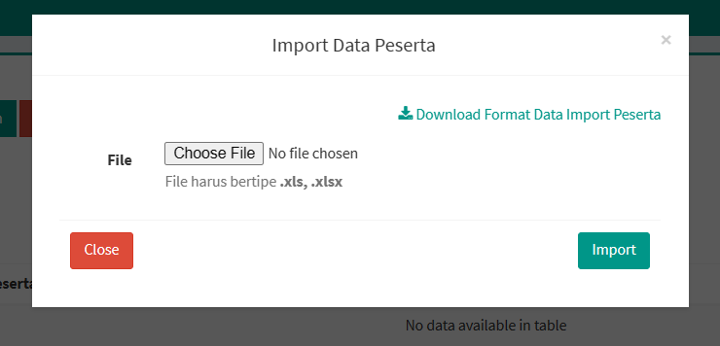


 | 4 | Selanjutnya cetak pendaftar ujian untuk dibagikan kepada peserta ujian, tombol hapus untuk menghapus data yang ada di tabel dan tombol edit untuk mengedit peserta apabila terdapat kesalahan dalam penginputan

 |  |  | INSTRUKSI KERJA APLIKASI UJIAN DIGITAL KARYAWAN BARU NIHON SEIKI INDONESIA
 |  |  |  |  |  |  |  | No. Dok.
PT. NIHON SEIKI |  |  |  |  |  |  |  | Rev. | 0
INDONESIA |  |  |  |  |  |  |  | Hal. | 2 dari
A. | Persiapan
 | 1. PC UNTUK BUKA CHROME
 | 2. INTERNET
 | 3. XAMPP

B. | Metode/Cara Kerja :
 | 5 | Selanjutnya klik pada halaman kelola essay dan klik kelola soal essay untuk menambahkan soal ujian perlu diingat SEBELUM MENAMBAHKAN SOAL BACA CARA KERJA NOMER 8 UNTUK MENAMBAHKAN NAMA SOAL

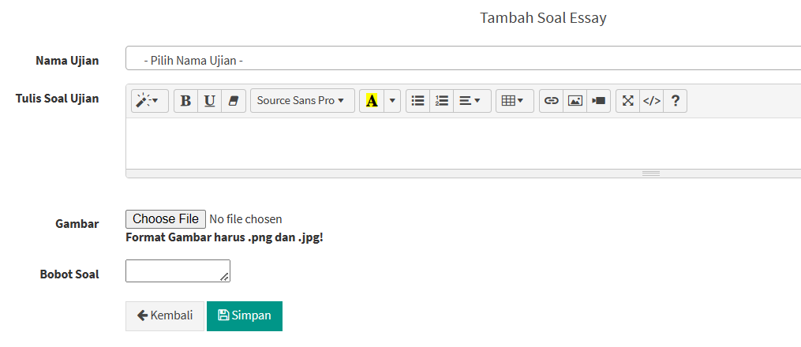
 | 6 | Pada Menu tambah soal essay kelola soal yang akan dimasukkan, untuk memasukkan tipe soal gambar klik "choose file" sesuai dengan format yang tertera jika sudah klik simpan dan soal akan di tampilkan pada tabel

 | 7 | Sebelum anda memasukkan soal ujian, perlu diingat untuk klik "tambah nama ujian essay" dam anda akan masuk kedalam halaman data nama ujian essay

 | 8 | Pada halaman data nama ujian klik "tambah" dan didalamnya ada nama dan kode ujian yang akan diberikan ini bertujuan untuk memberikan perbedaan ketika ujian nanti diujikan dan klik edit untuk menghapus/mengeditnya

 |  |  | INSTRUKSI KERJA APLIKASI UJIAN DIGITAL KARYAWAN BARU NIHON SEIKI INDONESIA

 |  |  |  |  |  |  |  | No. Dok.
PT. NIHON SEIKI |  |  |  |  |  |  |  | Rev. | 0
INDONESIA |  |  |  |  |  |  |  | Hal. | 3 dari
A. | Persiapan
 | 1. PC UNTUK BUKA CHROME
 | 2. INTERNET
 | 3. XAMPP

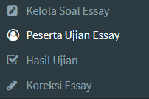
B. | Metode/Cara Kerja :
 | 9 | Pada menu kelola essay klik menu peserta ujian essay disana akan tertera tabel kosong dan klik "tambah Jenis ujian"

 | 10 | Untuk menambahkan jenis ujian klik tombol "jenis ujian", kemudian masukkan jenis ujian yang akan di ujikan, biasanya jenis ujian bisa berbentuk gelombang/sesi ujian, untuk mengeditnya klik tombol action pilih edit/hapus untuk mengedit data yang telah dimasukkan

 | 11 | Setelah menambahkan jenis ujian klik kembali dan pilih "tambah peserta ujian", anda akan diarahkan di halaman baru atur sesuai kebutuhan ujian masukkan sesuai dengan apa yang tertera di halaman

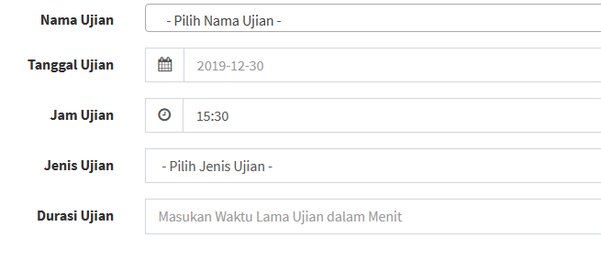

 | 12 | Sebelum klik "simpan" klik pilih semua untuk memilih semua siswa yang akan mengikuti ujian pada satu halaman (opsional bisa memilih satu siswa saja) setelah itu klik "simpan" untuk menyimpan data ke dalam tabel

 |  |  | INSTRUKSI KERJA APLIKASI UJIAN DIGITAL KARYAWAN BARU NIHON SEIKI INDONESIA

 |  |  |  |  |  |  |  | No. Dok.
PT. NIHON SEIKI |  |  |  |  |  |  |  | Rev. | 0
INDONESIA |  |  |  |  |  |  |  | Hal. | 4 dari
A. | Persiapan
 | 1. PC UNTUK BUKA CHROME
 | 2. INTERNET
 | 3. XAMPP

B. | Metode/Cara Kerja :
 | 13 | Hasil jawaban siswa akan terlihat pada menu koreksi klik "lihat jawaban(nama ujian)" dan pilih sudah dikoreksi untuk mengubah status bahwa ujian telah dikoreksi

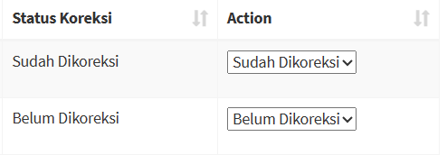

 | 14 | Masukkan nilai pada masing-masing soal dan jawaban pada menu yang sudah di klik tadi dan klik "simpan" untuk menyimpan total nilai dari keseluruhan soal

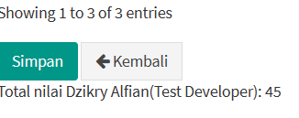

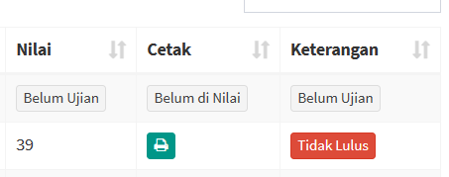
 | 15 | lihat hasil nilai pada halaman "hasil ujian" jika nilai yang di berikan sudah benar klik cetak semua hasil ujian untuk mem-printout hasil yang akan dibagikan kepada peserta ujian

 | 16 | Pilih filter untuk mencari nilai lebih rinci berdasarkan nama ujian nya

 |  |  | INSTRUKSI KERJA APLIKASI UJIAN DIGITAL KARYAWAN BARU NIHON SEIKI INDONESIA

 |  |  |  |  |  |  |  | No. Dok.
PT. NIHON SEIKI |  |  |  |  |  |  |  | Rev. | 0
INDONESIA |  |  |  |  |  |  |  | Hal. | 4 dari
A. | Persiapan
 | 1. PC UNTUK BUKA CHROME
 | 2. MASTER DATA
 | 3. SAP

B. | Metode/Cara Kerja :
 | 15

 | 16

 | 17

 |  |  | INSTRUKSI KERJA APLIKASI UJIAN DIGITAL KARYAWAN BARU NIHON SEIKI INDONESIA

 |  |  |  |  |  |  |  | No. Dok.
PT. NIHON SEIKI |  |  |  |  |  |  |  | Rev. | 0
INDONESIA |  |  |  |  |  |  |  | Hal. | dari
A. | Persiapan
 | 1. PC UNTUK BUKA CHROME
 | 2. MASTER DATA
 | 3.SAP

B. | Metode/Cara Kerja :

No. |  | Ringkasan Revisi |  | Dibuat Oleh |  | Diperiksa Oleh |  |  | Disetujui Oleh

 |  |  |  | Nama | Dzikry Alfian | Nama | : Alvin M. |  | Nama | : Widodo B. H.
 |  |  |  | Tgl | : 7 Juni 2023 | Tgl | : |  | Tgl | :

WORK INTRUCTION PESERTA
 |  |  | INSTRUKSI KERJA APLIKASI UJIAN DIGITAL KARYAWAN BARU NIHON SEIKI INDONESIA (Untuk Peserta)
 |  |  |  |  |  |  |  | No. Dok.
PT. NIHON SEIKI |  |  |  |  |  |  |  | Rev. | 0
INDONESIA |  |  |  |  |  |  |  | Hal. | 1 dari
A. | Persiapan
 | 1. PC UNTUK BUKA CHROME
 | 2. INTERNET
 | 3. XAMPP

B. | Metode/Cara Kerja :
 | 1 | Masuk chrome dan ketikkan ke link berikut : localhost/ujiandigitalnsi

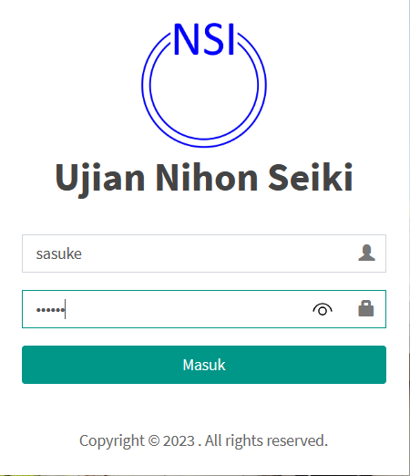
 | 2 | Login menggunakan akun username yang sudah diberikan pelaksana ujian contoh = 'sasuke' dan password 'sasuke' untuk memasuki halaman peserta ujian, klik Masuk nb: jika terjadi kesalahan pada login silahkan menghubungi pelaksana ujian

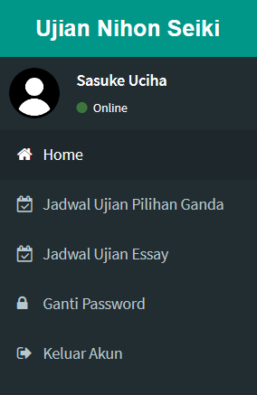
 | 3 | Anda akan masuk kedalam halaman peserta, selanjutnya klik di halaman "jadwal ujian essay"


 | 4 | Ini adalah tampilan pada halaman jadwal ujian essay untuk mengakses ujian nya silahkan klik tombil "Mulai Ujian"

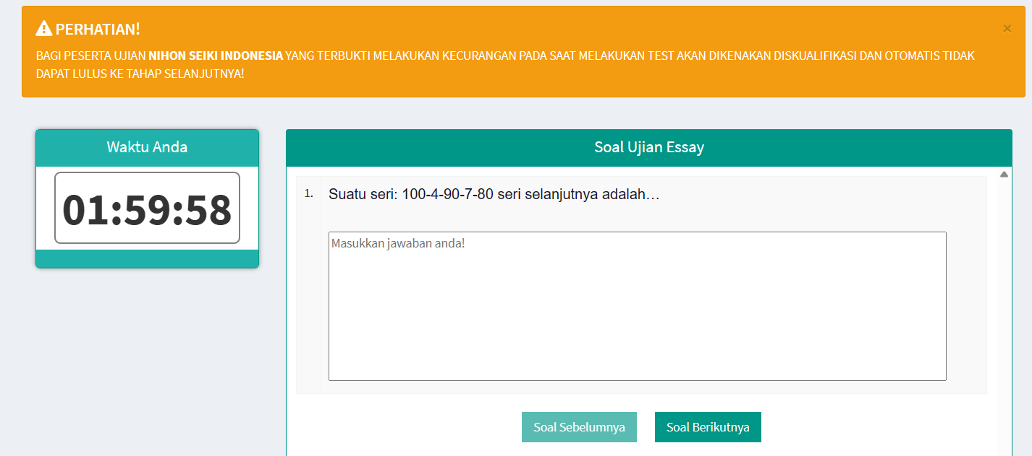
 | 4 | Anda akan memasuki halaman ujian yang dimana tempat anda mengerjakan soal, untuk melaksanakan ujiannya anda klik tombol "soal berikutnya" dan untuk kembali ke soal sebelumnya klik "soal sebelumnya" perhatikan waktu ujian dan perringatan ujian

 |  |  | INSTRUKSI KERJA APLIKASI UJIAN DIGITAL KARYAWAN BARU NIHON SEIKI INDONESIA (Untuk Peserta)
 |  |  |  |  |  |  |  | No. Dok.
PT. NIHON SEIKI |  |  |  |  |  |  |  | Rev. | 0
INDONESIA |  |  |  |  |  |  |  | Hal. | 2 dari
A. | Persiapan
 | 1. PC UNTUK BUKA CHROME
 | 2. INTERNET
 | 3. XAMPP

B. | Metode/Cara Kerja :
 | 5 | Jika sudah menyelesaikan tugas, pada halaman terakhir klik "akhiri ujian" untuk mengakhiri ujian

 | 6 | Jika muncul pop up seperti ini klik "ok" untuk mengakhiri ujian jika anda ragu anda bisa klik "cancel"

 | 7 | Jika anda sudah menyelesaikan ujian otomatis status ujian akan berubah dan jawaban anda telah tersimpan, jadi anda tidak bisa melakukan perubahan pada jawaban anda

 | 8

 |  |  | INSTRUKSI KERJA APLIKASI UJIAN DIGITAL KARYAWAN BARU NIHON SEIKI INDONESIA (Untuk Peserta)

 |  |  |  |  |  |  |  | No. Dok.
PT. NIHON SEIKI |  |  |  |  |  |  |  | Rev. | 0
INDONESIA |  |  |  |  |  |  |  | Hal. | 3 dari
A. | Persiapan
 | 1. PC UNTUK BUKA CHROME
 | 2. INTERNET
 | 3. XAMPP

B. | Metode/Cara Kerja :
 | 9

 | 10

 | 11

 | 12 | Sebelum klik "simpan" klik pilih semua untuk memilih semua siswa yang akan mengikuti ujian pada satu halaman (opsional bisa memilih satu siswa saja) setelah itu klik "simpan" untuk menyimpan data ke dalam tabel

 |  |  | INSTRUKSI KERJA APLIKASI UJIAN DIGITAL KARYAWAN BARU NIHON SEIKI INDONESIA (Untuk Peserta)

 |  |  |  |  |  |  |  | No. Dok.
PT. NIHON SEIKI |  |  |  |  |  |  |  | Rev. | 0
INDONESIA |  |  |  |  |  |  |  | Hal. | 4 dari
A. | Persiapan
 | 1. PC UNTUK BUKA CHROME
 | 2. INTERNET
 | 3. XAMPP

B. | Metode/Cara Kerja :
 | 13

 | 14

 | 15

 | 16

 |  |  | INSTRUKSI KERJA APLIKASI UJIAN DIGITAL KARYAWAN BARU NIHON SEIKI INDONESIA (Untuk Peserta)

 |  |  |  |  |  |  |  | No. Dok.
PT. NIHON SEIKI |  |  |  |  |  |  |  | Rev. | 0
INDONESIA |  |  |  |  |  |  |  | Hal. | 4 dari
A. | Persiapan
 | 1. PC UNTUK BUKA CHROME
 | 2. MASTER DATA
 | 3. SAP

B. | Metode/Cara Kerja :
 | 15

 | 16

 | 17

 |  |  | INSTRUKSI KERJA APLIKASI UJIAN DIGITAL KARYAWAN BARU NIHON SEIKI INDONESIA (Untuk Peserta)

 |  |  |  |  |  |  |  | No. Dok.
PT. NIHON SEIKI |  |  |  |  |  |  |  | Rev. | 0
INDONESIA |  |  |  |  |  |  |  | Hal. | dari
A. | Persiapan
 | 1. PC UNTUK BUKA CHROME
 | 2. MASTER DATA
 | 3.SAP

B. | Metode/Cara Kerja :

No. |  | Ringkasan Revisi |  | Dibuat Oleh |  | Diperiksa Oleh |  |  | Disetujui Oleh

 |  |  |  | Nama | Dzikry Alfian | Nama | : Alvin M. |  | Nama | : Widodo B. H.
 |  |  |  | Tgl | : 7 Juni 2023 | Tgl | : |  | Tgl | :

